変更履歴
設計書修正ポイント：
1.「変更履歴」シートに修正情報を記載。
2．修正シート名の見出し色を赤に設定。
3．修正前内容は取り消し線付け、修正後内容は赤文字に設定。
設計書修正ポイント：
1.「変更履歴」シートに修正情報を記載。
2．修正シート名の見出し色を赤に設定。
3．修正前内容は取り消し線付け、修正後内容は赤文字に設定。
項番 | 変更日 | シート名 | 変更内容 | 変更者 | 備考欄
1 | 2023/6/19 | 全体 | 新規作成 | 陳

注文システム管理メイン画面
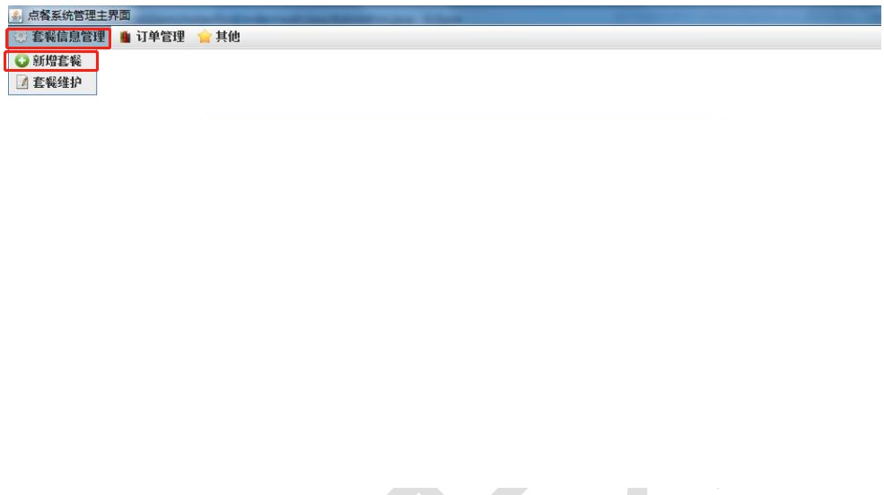


機能設計書 | 業務名 | 機能ID | 機能名称 | 作成者 | 陳潤豪 | 作成日
 | セットメニュー管理システム管理者側 | F0001 | 注文システム管理メイン画面 | 作成日 | 2023-06-19 | 修正日

セットメニュー追加画面
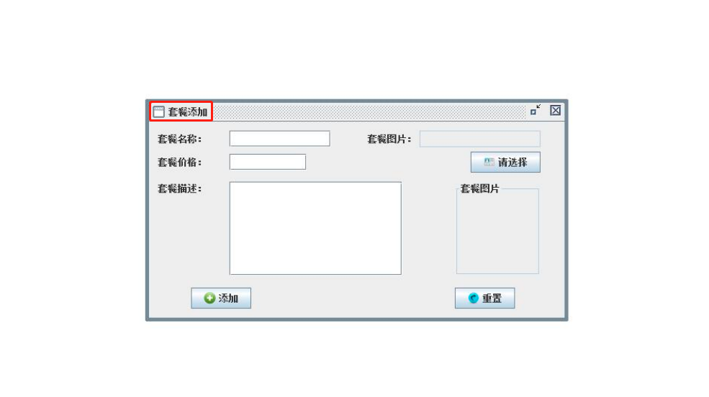
機能設計書 | 業務名 | 機能ID | 機能名称 | 作成者 | 陳潤豪 | 作成日
 | セットメニュー管理システム管理者側 | F0002 | セットメニュー追加画面 | 作成日 | 2023-06-19 | 修正日

セットメニュー変更画面
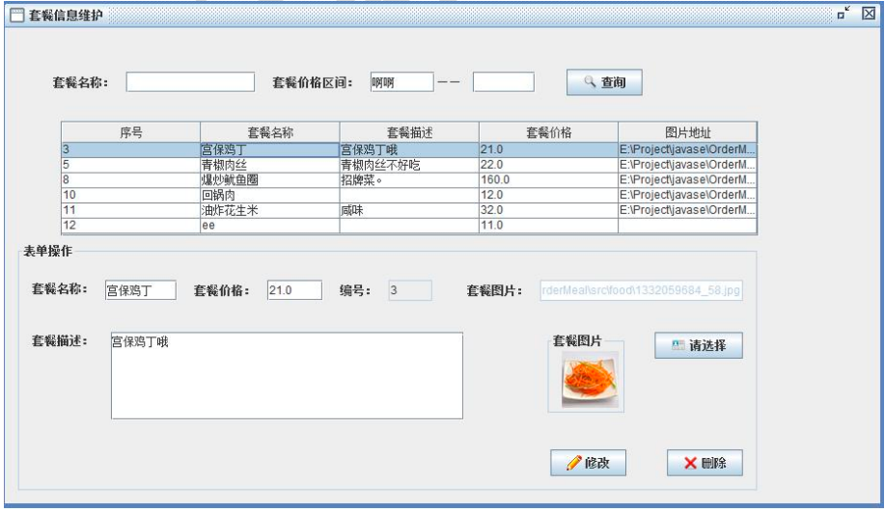
機能設計書 | 業務名 | 機能ID | 機能名称 | 作成者 | 陳潤豪 | 作成日
 | セットメニュー管理システム管理者側 | F0003 | セットメニュー変更画面 | 作成日 | 2023-06-19 | 修正日

注文照会画面
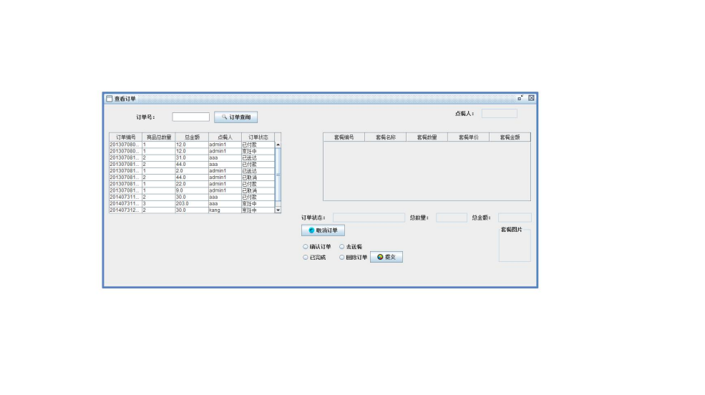
機能設計書 | 業務名 | 機能ID | 機能名称 | 作成者 | 陳潤豪 | 作成日
 | セットメニュー管理システム管理者側 | F0004 | 注文照会画面 | 作成日 | 2023-06-19 | 修正日

